상품제안서
엠디디지탈 전동 와인오프너 MD-AWO | 상품코드: F25050

 |  |  |  |  |  |  | 02-412-0044 | www.easy1.co.kr
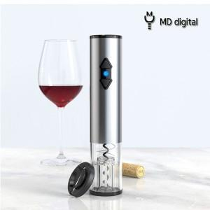

【상세/제작정보】 | 호일커너 내장형 와인 오프너

【인쇄/포장옵션】 | 레이저 / 포장지포장

【공급단가】 | 수량 | 50~ | 100~ | 500~ | 1,000~ | 2,000~
*VAT별도 | 단가 | 13,370원 | 13,160원 | 12,840원 | 12,510원 | 12,300원

【상품 URL】 | http://www.easy1.co.kr/src/goods_detail.php?gdno=25050

